Sheet1
맵 | 런앤건 스테이지 | 보스 |  |  | 패턴
잉크통 섬 1 | 삼림 대소동(Forest Follies) | "식물의 공포"의 '뿌리 괴물의 습격' ('The Root Pack' in "Botanic Panic!')(S) | 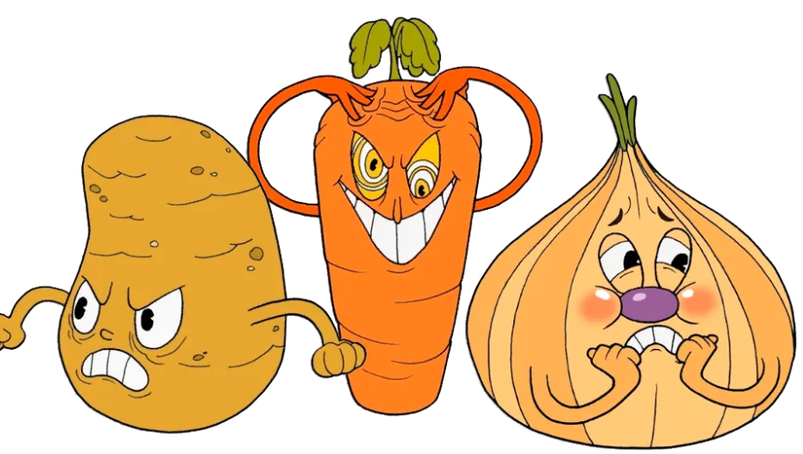 | 1
 | 우당탕탕 나무 꼭대기(Treetop Trouble) | "어처구니 없는 재앙"의 '개굴이와 개골이' ('Ribby and Croaks' in "Clip Joint Calamity") | 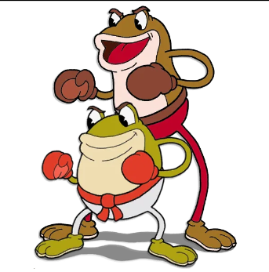 | 2
 |  | "무덤 속의 계략"의 '구피 르 그란데' ('Goopy Le Grande' in "Ruse Of An Ooze") |  | 3
 |  | "위험천만 비행선"의 '힐다 베르그' ('Hilda Berg' in "Threatenin' Zeppelin")(A) | 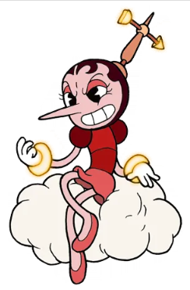 | 4
 |  | "꽃의 분노"의 '캐그니 카네이션' ( 'Cagney Carnation' in "Floral Fury") | 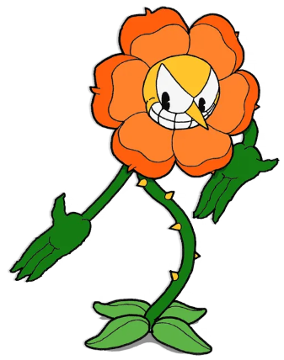 | 5

잉크통 섬 2 | 정열의 유원지(Funfair Fever) | "흔들흔들 들썩들썩"의 '봉봉 공작부인' ('Baroness Von Bon Bon' in "Sugarland Shimmy") | 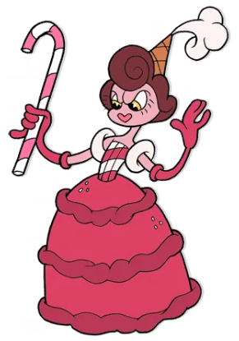 | 6
 | 기진맥진 놀이저택(Funhouse Frazzle) | "우당탕탕 새장"의 '재잘재잘 월리' ('Wally Warbles' in "Aviary Action!")(A) | 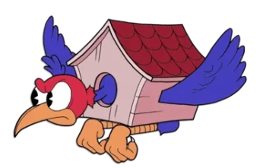 | 7
 |  | "위험한 피라미드"의 '위대한 지미' ('Djimmi The Great' in "Pyramid Peril")(A)(S) | 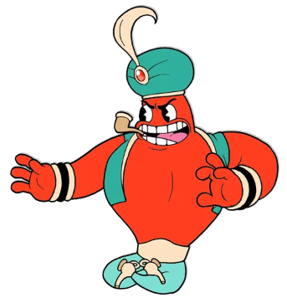 | 8
 |  | "요란법석 대소동"의 '어릿광대 베피' ('Beppi The Clown' in "Carnival Kerfuffle") | 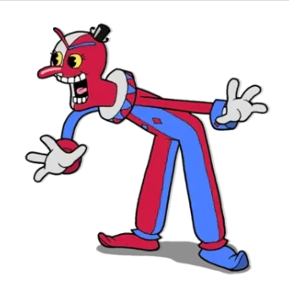 | 9
 |  | "타오르는 불꽃"의 '끔찍깜찍 성냥군' ('Grim Matchstick' in "Fiery Frolic") | 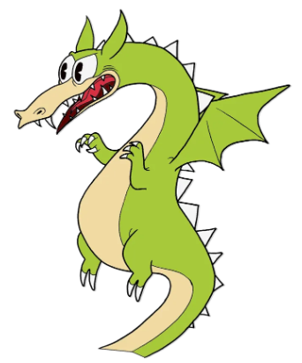 | 10

잉크통 섬 3 | 우툴두툴 산마루(Rugged Ridge) | "벌집 전투"의 '루머 허니바텀' ('Rumor Honeybottoms' in "Honeycomb Herald") | 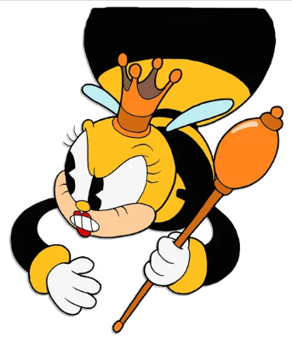 | 11
 | 아슬아슬 부두(Perilous Piers) | "고물 대소동"의 '칼 박사의 로봇' ('Dr. Kahl's Robot' in "Junkyard Jive!")(A) | 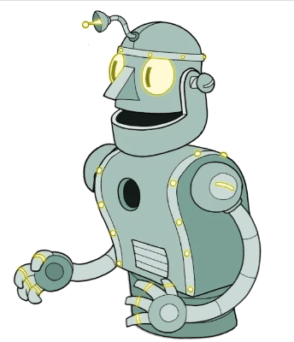 | 12
 |  | "정신 나간 친구들"의 '꼭두각시 샐리' ('Sally Stageplay' in "Dramatic Fanatic")(S) | 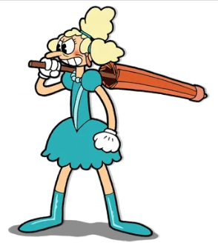 | 13
 |  | "설치류 군단"의 '베르너 베르만' ('Werner Werman' in "Murine Corps") | 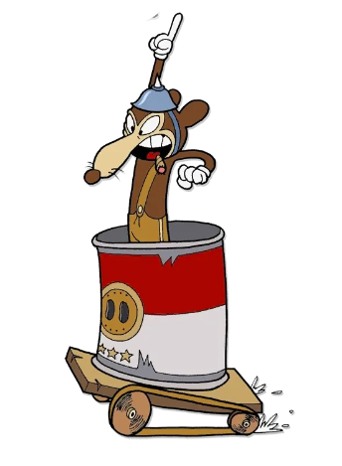 | 14
 |  | "쏘고 빼앗고"의 '짠수염 선장' ('Captain Brineybeard' in "Shootin N' Lootin") | 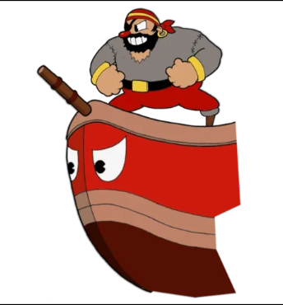 | 15
 |  | "하늘과 바다의 사건"의 '칼라 마리아' ('Cala Maria' in "High Seas Hi-Jinx!")(A) |  | 16
무덤 스테이지 |  | "분노의 철도"의 '유령 특급열차' ('Phantom Express' in "Railroad Wrath") | 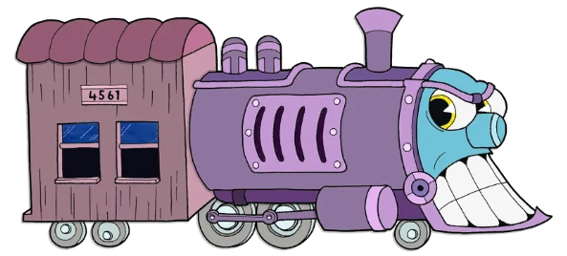 | 17

피날레: 잉크통 지옥 |  | "무산된 계략"의 '킹 다이스' ('King Dice' in "All Bets Are Off!") | 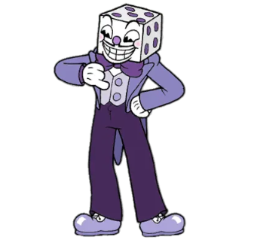 | 18
 |  | "끝내주는 한 때"의 '악마' ('The Devil' in "One Hell Of A Time") | 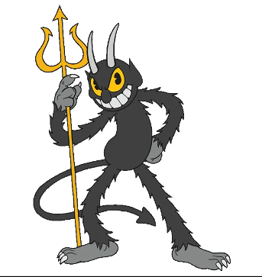 | 19

잉크통 섬 4(DLC) |  | "노움 난장판"의 '거인 불퉁이' ('Glumstone The Giant' in "Gnome Way Out") | 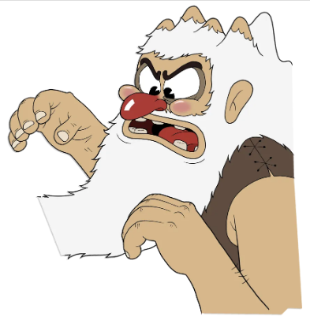
 |  | "완전 개판"의 '울부짖는 조종사들' ('The Howling Aces' in "Doggone Dogfight")(S) | 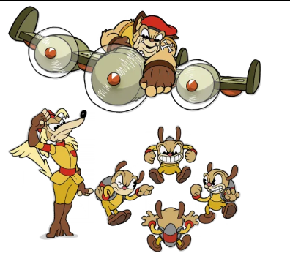
 |  | "밀매꾼 부기"의 '담금이 떼' ('Moonshine Mob' in "Bootlegger Boogie") | 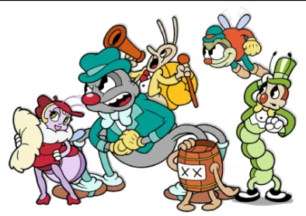
 |  | "눈의 교단 전투"의 '모티머 프리즈' ('Mortimer Freeze' in "Snow Cult Scuffle") | 
 |  | "정오의 대소동"의 '에스더 윈체스터' ('Esther Winchester' in "High-Noon Hoopla")(A) | 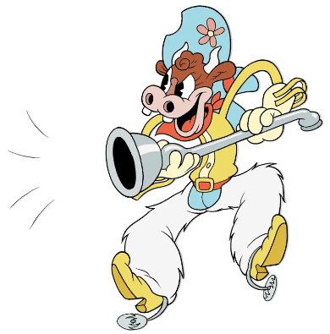
 |  | 킹의 도약

무덤 스테이지
보스 스테이지

